Validaciones
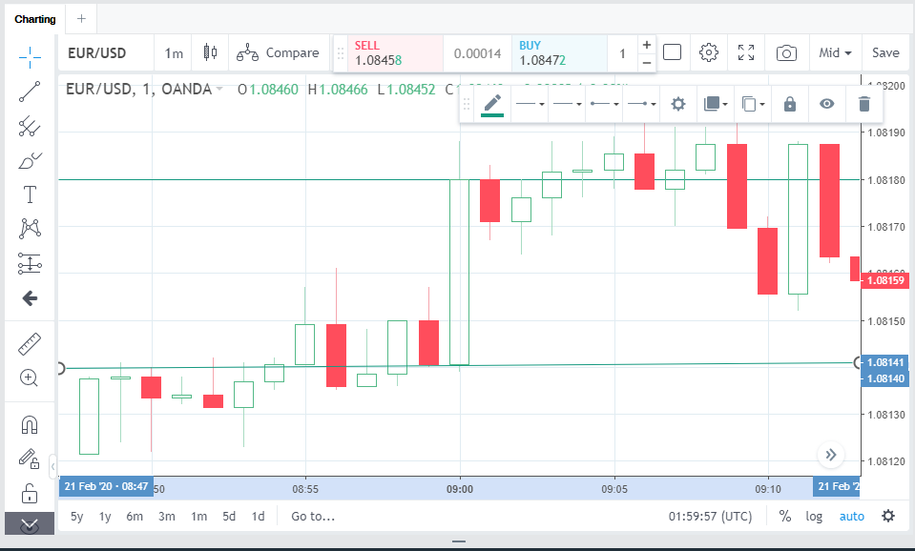
Validación 1 | 21-Feb-20 |  |  |  |  | Explicación
 |  |  |  |  |  |  | Este índice indica los cambios en precios de bienes y servicios, ayuda a saber la tendencia de los compradores y la inflación en la Eurozona. Un resultado mayor a lo esperado tiene un efecto alcista en el euro, del mismo modo un resultado menor a lo esperado tiene un resultado bajista

 |  |  |  |  | Volumen Sugerido | 100,000
 |  |  |  |  | Stoploss sugerido | 70
 |  |  |  |  | Take profit sugerido | 90
 |  |  |  |  | sentido sugerido | ? | ¿negativo?

 |  |  |  |  | promedio pips | 82.42
Cons | -1 | Minimo antes del indice | 1.08141
Actual | -1 | Maximo despues del indice | 1.0819 | Pips | *se tomaran 10 pips arriba del promedio para el take profint
Dif | 0 |  | 0.00049 | 49 | *se tomaran 10 pips abajo del promedio para el stop loss

Explicación: | En esta validación nos damos cuenta que el actual y el estimado coinciden, lo que provoco un alza en el par de divisa

Validación 2 | 17-Jan-20
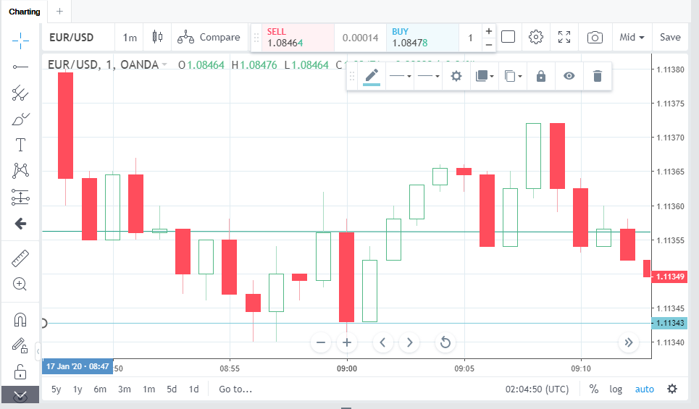

Cons | 0.3 | Minimo antes del indice | 1.11343
Actual | 0.3 | Maximo despues del indice | 1.11372 | pips
Dif | 0 |  | 0.00029 | 29

Explicación: | En esta validación aunque el estimado fue igual al actual el efecto que tuvo fue bajista, la diferencia en este caso es que el pronostico anterior fue negaivo y este fue positivo

Validación 3 | 18-Dec-19
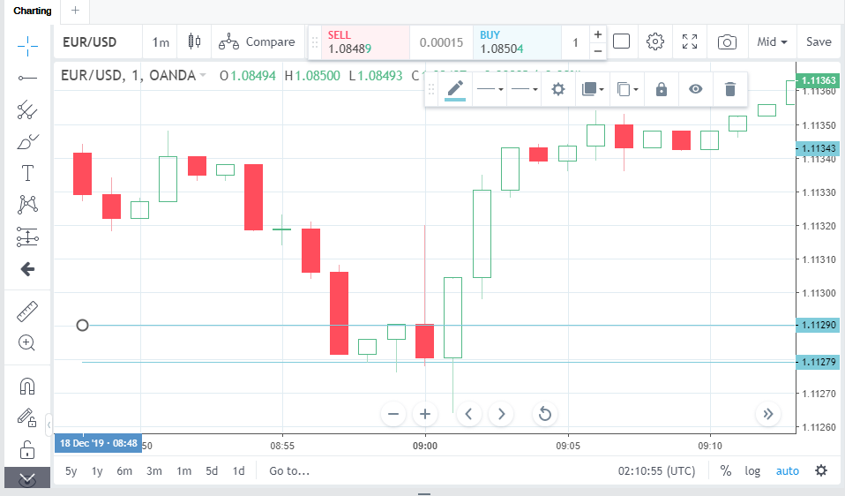

Cons | -0.3 | Minimo antes del indice | 1.111279
Actual | -0.3 | Maximo despues del indice | 1.11363 | pips
Dif | 0 |  | 0.002351 | 235.1

Explicación: | En este caso, siguiendo la primera hipotesis planteada en la validación dos, el índice fue negativo lo y su estimación y actual fue igual, lo que provoco un aumento en el precio

Validación 4 | 15-Nov-19
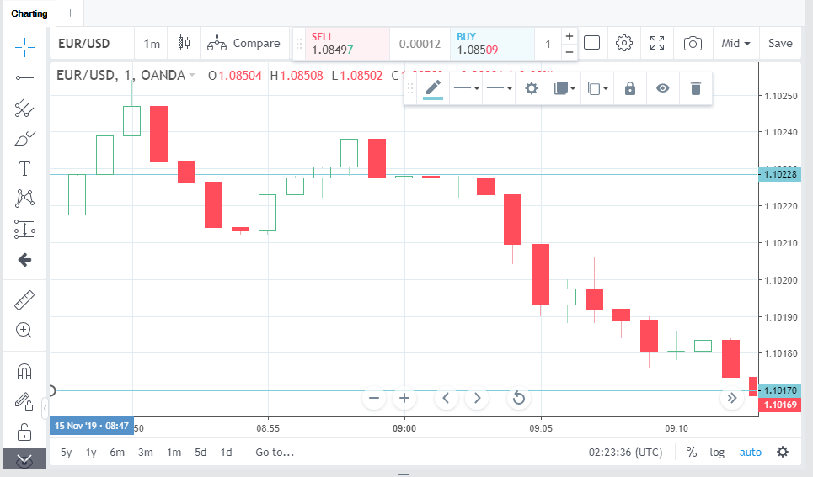

Cons | 0.2 | Minimo antes del indice | 1.1017
Actual | 0.1 | Maximo despues del indice | 1.10228 | pips
Dif | 0.1 |  | 0.00058 | 58

Explicación: | Aquí el actual fue menor que el estimado, lo que provoco una caida en el precio de 58 pips

Validación 5 | 17-Jul-19
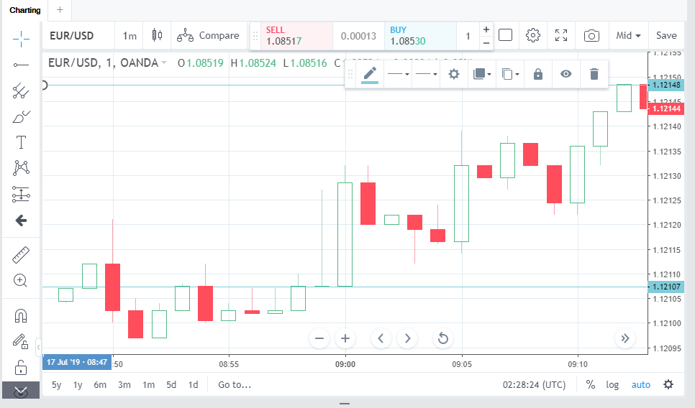

Cons | 0.1 | Minimo antes del indice | 1.12107
Actual | 0.2 | Maximo despues del indice | 1.12148 | pips
Dif | -0.1 |  | 0.00041 | 41

Explicación: | El actual fue mayor al estimado lo que provoco un aumento del precio

